Plan1
inicio

abre estacionamento
carro=0

abre caixa saldo dia=0

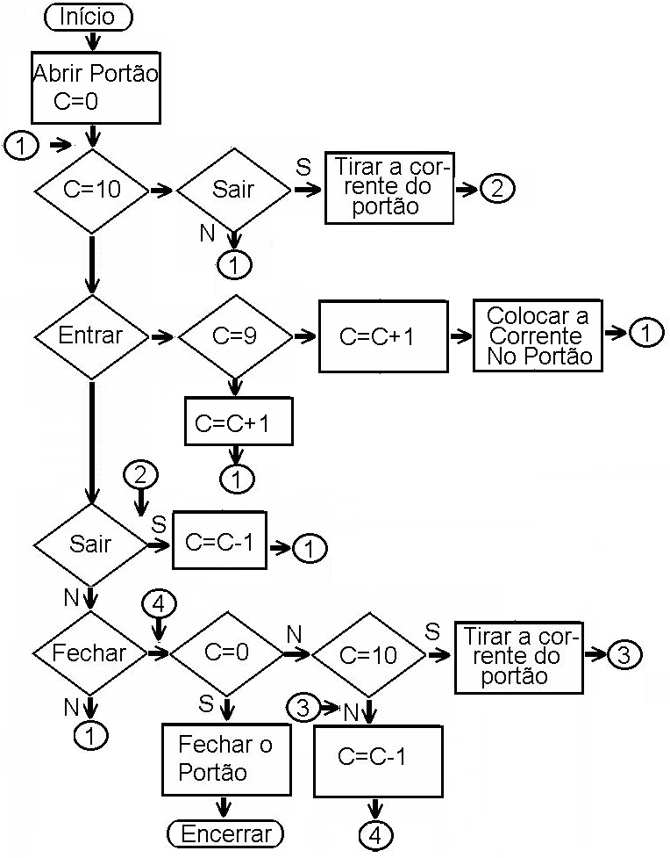

mostra tabela de tarifação 1 hora=R$1,00
demais R$2,00

1
saida de carro
1

c=30?
não

entrada de carro
sistema emite recibo com placa de carro e hora de entrada
lê placa de carro,horario de entrada
c=29
fim do dia
sim
carro=carro+1

n
n

saida de carro
fechar estacionamento
carro=carro+1
 | Não
sim

1
 |  | Não
sim
1
sistema emite recibo com placa de carro e hora de entrada e hora de saida
Deixa estacionamento aberto

carro=carro-1

1

